Hoja 1
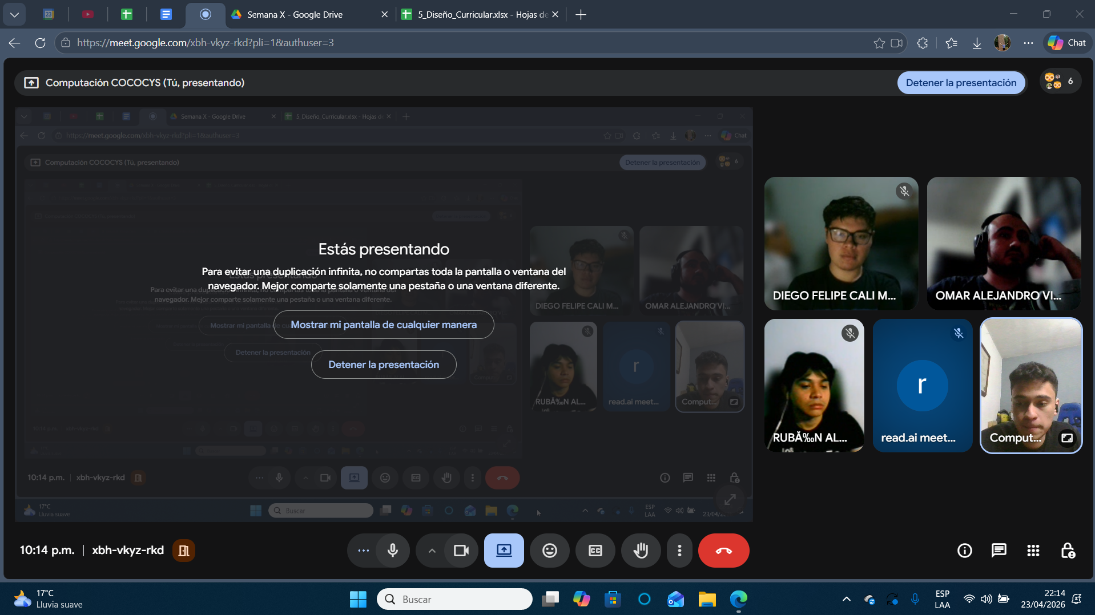
Nombre | Carnet
Diego Felipe Cali Morales | 202201128
Omar Alejandro Vide Esteban | 201709146
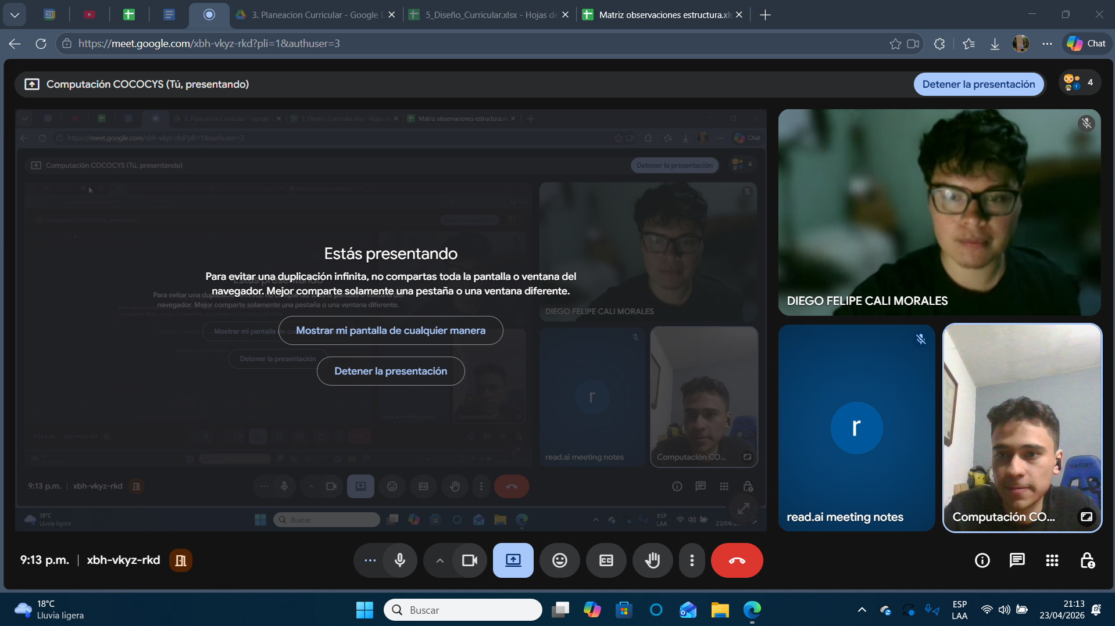
Rubén Alejandro Ralda Mejia | 202111835

